2024_04_data
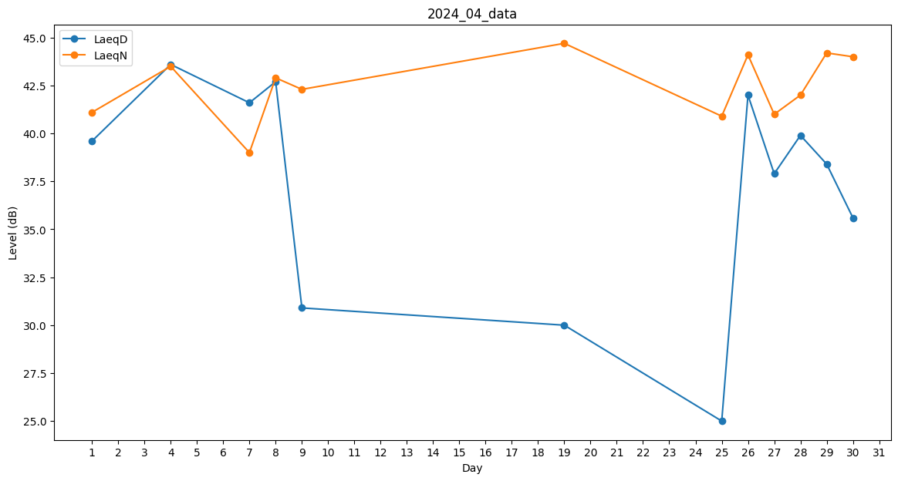
Day | LaeqD | LaeqN
1 | 39.6 | 41.1
2 | 0 | 29.1
3 | 0 | 0
4 | 43.6 | 43.5
5 | 29.1 | 0
6 | 0 | 0
7 | 41.6 | 39
8 | 42.7 | 42.9
9 | 30.9 | 42.3
10 | 0 | 0
11 | 0 | 0
12 | 25 | 0
13 | 0 | 0
14 | 26.1 | 0
15 | 0 | 40.9
16 | 0 | 0
17 | 0 | 0
18 | 0 | 0
19 | 30 | 44.7
20 | 0 | 0
21 | 0 | 0
22 | 0 | 0
23 | 0 | 36.5
24 | 0 | 0
25 | 25 | 40.9
26 | 42 | 44.1
27 | 37.9 | 41
28 | 39.9 | 42
29 | 38.4 | 44.2
30 | 35.6 | 44

